40K_to_0K
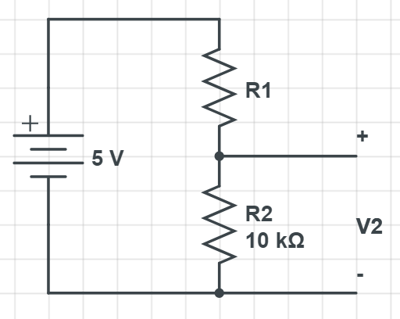

V | R1 | R2 | R1+R2 | It | V2
5 | 40000 | 10000 | 50000 | 1.00E-04 | 1.00E+00
5 | 39000 | 10000 | 49000 | 1.02E-04 | 1.02E+00
5 | 38000 | 10000 | 48000 | 1.04E-04 | 1.04E+00
5 | 37000 | 10000 | 47000 | 1.06E-04 | 1.06E+00
5 | 36000 | 10000 | 46000 | 1.09E-04 | 1.09E+00
5 | 35000 | 10000 | 45000 | 1.11E-04 | 1.11E+00
5 | 34000 | 10000 | 44000 | 1.14E-04 | 1.14E+00
5 | 33000 | 10000 | 43000 | 1.16E-04 | 1.16E+00
5 | 32000 | 10000 | 42000 | 1.19E-04 | 1.19E+00
5 | 31000 | 10000 | 41000 | 1.22E-04 | 1.22E+00
R1, V2
5 | 30000 | 10000 | 40000 | 1.25E-04 | 1.25E+00
5 | 29000 | 10000 | 39000 | 1.28E-04 | 1.28E+00
5 | 28000 | 10000 | 38000 | 1.32E-04 | 1.32E+00
5 | 27000 | 10000 | 37000 | 1.35E-04 | 1.35E+00
5 | 26000 | 10000 | 36000 | 1.39E-04 | 1.39E+00
5 | 25000 | 10000 | 35000 | 1.43E-04 | 1.43E+00
5 | 24000 | 10000 | 34000 | 1.47E-04 | 1.47E+00
5 | 23000 | 10000 | 33000 | 1.52E-04 | 1.52E+00
5 | 22000 | 10000 | 32000 | 1.56E-04 | 1.56E+00
5 | 21000 | 10000 | 31000 | 1.61E-04 | 1.61E+00
5 | 20000 | 10000 | 30000 | 1.67E-04 | 1.67E+00 | 0.595238095
5 | 19000 | 10000 | 29000 | 1.72E-04 | 1.72E+00
5 | 18000 | 10000 | 28000 | 1.79E-04 | 1.79E+00
5 | 17000 | 10000 | 27000 | 1.85E-04 | 1.85E+00
5 | 16000 | 10000 | 26000 | 1.92E-04 | 1.92E+00
5 | 15000 | 10000 | 25000 | 2.00E-04 | 2.00E+00
5 | 14000 | 10000 | 24000 | 2.08E-04 | 2.08E+00
5 | 13000 | 10000 | 23000 | 2.17E-04 | 2.17E+00
5 | 12000 | 10000 | 22000 | 2.27E-04 | 2.27E+00
5 | 11000 | 10000 | 21000 | 2.38E-04 | 2.38E+00
5 | 10000 | 10000 | 20000 | 2.50E-04 | 2.50E+00
5 | 9000 | 10000 | 19000 | 2.63E-04 | 2.63E+00
5 | 8000 | 10000 | 18000 | 2.78E-04 | 2.78E+00
5 | 7000 | 10000 | 17000 | 2.94E-04 | 2.94E+00
5 | 6000 | 10000 | 16000 | 3.13E-04 | 3.12E+00
5 | 5000 | 10000 | 15000 | 3.33E-04 | 3.33E+00
5 | 4000 | 10000 | 14000 | 3.57E-04 | 3.57E+00
5 | 3000 | 10000 | 13000 | 3.85E-04 | 3.85E+00
5 | 2000 | 10000 | 12000 | 4.17E-04 | 4.17E+00
5 | 1000 | 10000 | 11000 | 4.55E-04 | 4.55E+00
5 | 0 | 10000 | 10000 | 5.00E-04 | 5.00E+00 | 1.428571429

